Hoja1
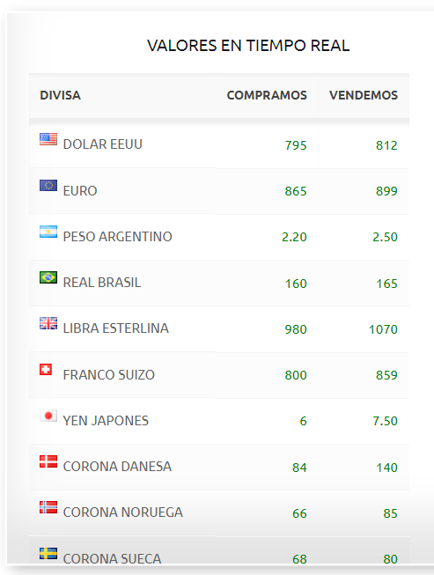
UNIVERSIDAD DE SANTIAGO DE CHILE |  |  |  |  |  |  |  |  |  | Curso: Procesos Contables I
FACULTAD DE ADMINISTRACIÒN Y ECONOMÍA |  |  |  |  |  |  |  |  |  | Profesor: Dr. Luis Jara Sarrúa
DEPARTAMENTO DE CONTABILIDAD Y AUDITORÍA |  |  |  |  |  |  |  |  |  | Primer Semestre 2023

TEMA: Desarrollo de los ejercicios incluidos en el taller "Efectivo y Equivalente al Efectivo".

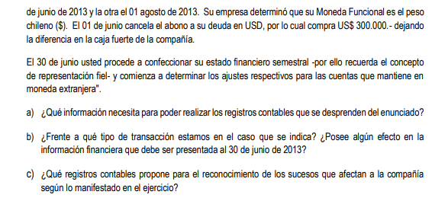

Ejercicio 1 trata sobre efectivo en moneda extranjera.

Para poder identificar una moneda extranjera primero se debe identificar la Moneda Funcional (NIC 21).

MF = La moneda de registro contable. Cómo se determina:

Evaluando tres aspectos principales de una empresa:

Párrafo 9 NIC 21: Evaluar los ingresos y costos-gastos operacionales, es decir qué monedas intervienen en dichos conceptos.

 | Ingresos: | CLP | 40% |  | Es la más alta , pero no predomina (>50%)
 |  | USD | 25%
 |  | EUROS | 35%

La UF no es una moneda, por ello corresponde a CLP

Párrafo 10 NIC 21: Evaluar las fuentes de financiamiento y la mantención de las cuentas por cobrar (deudores comerciales).

 |  |  |  |  |  | CLP
 | Deudas bancarias: |  | CLP |  | 60% | 80%
 |  |  | UF |  | 20%
 |  |  | USD |  | 20%

 | Deudores comerciales |  | CLP |  | 40%
 |  |  | USD |  | 25%
 |  |  | EUROS |  | 35%

Bajo lo anterior, la empresa define que el CLP es su MF.

Por lo tanto, toda transacción que sea en una moneda distinta a la moneda funcional es una tranasacción en moneda extranjera (ME).

Desarrollo del ejercicio

 | 2013-04-01
 | Importación
 |  |  | USD |  | MF CLP
 | Proveedor extranjero |  | 500,000 |  | 236,015,000 | Saldo contable de la cuenta Proveedores extranjeros USD
 | T/C USD AL 01-4-2013 |  | 472.03 |  | 118,007,500

 |  |  |  |  |  |  |  |  | 01-06-2013

 |  |  | USD |  |  | --- 1 ----- | DEBE | HABER |  | ---2 --- | DEBE | HABER
 | Abonar 50% al Proveedor Extranjero |  | 250,000 |  |  | CAJA USD | 152,228,679 |  |  | PROVEEDORES EXTRANJERO | 118,007,500
 |  |  |  |  |  | CAJA |  | 152,228,679 |  | D/C | 8,849,732 |  | <==== | 250,000 | X (507,43 - 472,03)
 | T/C OBSERVADO |  | 499.78 |  |  | Por la compra de |  |  |  | CAJA USD |  | 126,857,232
 | T/C VENTA |  | 507.43 |  |  | 300,000 | USD
 |  |  |  |  |  | al tipo de cambio de |  |  |  | Abono de 250.000 USD
 |  |  |  |  |  | 507.43
 |  |  |  |  |  | 01-06-2013 |  |  |  | 01-06-2013

 |  |  |  |  |  |  |  |  |  |  | CAJA USD
 |  |  |  |  |  |  |  |  |  |  | 152,228,679 | 126,857,232

 |  |  |  |  |  |  |  |  |  |  |  | 25,371,446
 |  |  |  |  |  |  |  |  |  |  |  | 50,000

 | 30-06-2013
 | CIERRE CONTABLE POR CONFECCIÓN EE.FF. SEMESTRALES

 | T/C OBSERVADO 30-6-13 | 503.86

 |  |  | SALDO USD |  | SALDO CLP
(Activo) | CAJA USD |  | 50,000 |  | 25,371,446 | <=== | 50.000 X 507,43
(Pasivo) | PROVEEDORES EXTRANJEROS |  | 250,000 |  | 118,007,500 | <=== | 250.000 X 472,03

 | --- 1 --- |  | DEBE |  | HABER
 | D/C |  | 8,135,946
 | CAJA USD |  |  |  | 178,446 | 25,193,000 | SALDO QUE DEBE QUEDAR AL 30-06-2013
 | PROVEEDORES EXTRANJEROS |  |  |  | 7,957,500 | 125,965,000 | SALDO QUE DEBE QUEDAR AL 30-06-2013
 | POR EL AJUSTE DE LOS SALDOS EN
 | MONEDA EXTRANJERA PARA DEJARLOS
 | EXPRESADOS AL 30-06-2013

 |  |  |  |  | CAJA USD
 |  |  |  |  | 152,228,679 | 126,857,232
 |  |  |  |  |  | 178,446
 |  |  |  |  | 152,228,679 | 127,035,679
 |  |  |  |  |  | 25,193,000 | SALDO DEUDOR
 |  |  |  |  |  | 503.86 | T/C CIERRE 30-6-2013
 |  |  |  |  |  | 50,000 | USD

 |  |  |  |  | PROVEEDORES EXTRANJERO
 |  |  |  |  | 118,007,500 | 236,015,000
 |  |  |  |  |  | 7,957,500
 |  |  |  |  | 118,007,500 | 243,972,500
 |  |  |  |  |  | 125,965,000 | SALDO ACREEDOR
 |  |  |  |  |  | 503.86 | T/C CIERRE 30-6-2013
 |  |  |  |  |  | 250,000 | USD

TIPOS DE CAMBIO DE MONEDAS EXTRANJERAS

 | BANCO CENTRAL |  | CASA DE CAMBIO (BANCO)
 | T/C |  | T/C |  | T/C
 | OBSERVADO |  | COMPRA |  | VENTA
 | 799.76 |  | 795.00 | < | 812.00 | 12 | 1.53%

